Scene_01_Mission
Trigger | Scene_01_Mission |  |  |  |  |  | Trigger

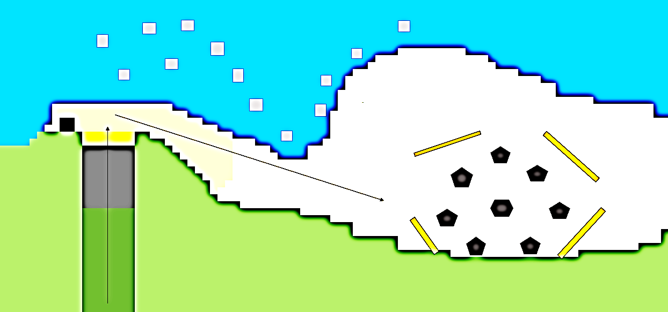

파랑새를 따라 숲 밖으로 탈출 시 2초의 딜레이를 가진 후 동물의 음성이 들리고 숲 속에서 동물들이 주인공을 습격한다.

이순신과 대화가 끝나면,
막사의 폭발이 발생하고
제한시간 내에 발생한 불을 끄고 막사 안의 병사들을 구출하라.

야생동물 출현

지휘관 천막에서 이순신에게
부서진 막사 수리
퀘스트 완료 후
Scene_02로 이동

지휘관 천막
막사 폭발

파랑새

START 지역에 진입 시
정면에 파란 새가 날아들며
퀘스트 시작

부탁을 받은 후 숲의 나무를 도끼를 가지고 나무를 베어내어
타이밍에 맞춰 들어 막사 안 이순신에게 간다.

부대 뒤 숲

START

목차 | 설명 |  | 목차 | 설명

맵 의도 | 튜토리얼 내용을 담은 가장 기본 맵 ------------------------------------------------ 1. 이동 방법 2. 공격 방법 3. 사물 획득 4. 특수 활동 5. 씬 이동 ------------------------------------------------ |  | 퀘스트 | 퀘스트 이름 | 퀘스트 시작, 완료 조건 | 상세 설명

 |  |  |  | Bird | START 지역에 진입 시 | 정면에 파란 새가 날아들며 퀘스트 시작

 |  |  |  | Animals | 파랑새를 따라 숲 밖으로 탈출 시 2초의 딜레이를 가진 후 | 동물의 음성이 들리고 숲 속에서 동물들이 주인공을 습격한다.

 |  |  |  | Save | 이순신과 대화가 끝나면 막사의 폭발이 발생한 후 | 제한시간 내에 발생한 불을 끄고 막사 안의 병사들을 구출하라.

 |  |  |  | Repair_0 | 지휘관 천막 진입 시 이순신의 부탁을 받은 후 | 도끼를 가지고 나무를 베어내어 들어 타이밍에 맞춰 들어 막사 안 이순신에게 간다.

 |  |  |  | Repair_1 | 부탁을 받은 후 숲으로 진입 시

 |  |  |  | Next_01 | (Repair_1) 완료 후 | 소개를 마치고 Scene_02로 이동

 |  |  | 특징 | Scene_01의 퀘스트 임을 알 수 있도록 스크립트 네이밍 앞에 001_ 표기

 |  | 11111

Scene_02_Mission
Trigger | Scene_02_Mission |  |  |  |  | Trigger

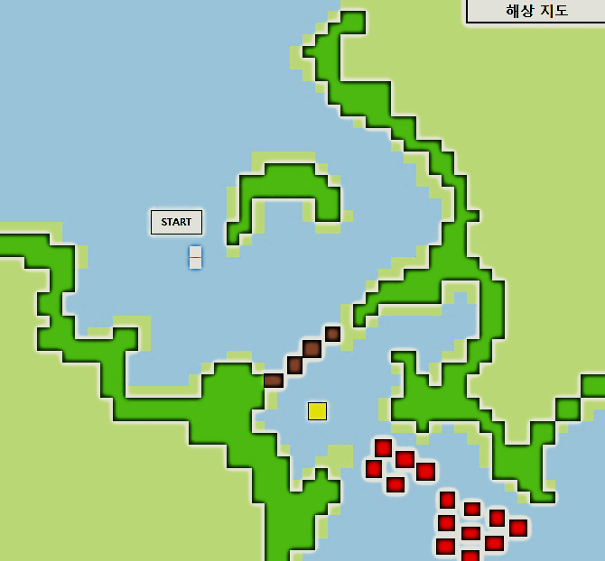

배에 탑승 시
이순신 장군을 도와 배의 출항에 도움이 되는 일들을 수행

외침 이벤트가 종료 시
진군하게 되고 좁은 해협으로 이동
왜군이 50m 앞으로 진군 시
이순신 함선에서 선제 포격 시작

START

선제포격 이벤트에서
왜선 7선이 침몰 시
왜군 배들의 뒤에서 물살 변화 이벤트
출격

배들이 '一'자로 도착 시
이순신 장군의 외침이 끝난 후 주어진 리듬에 맞추어 북을 친다.

외침

선제포격

24선의 배를 추가로 침몰 시 이벤트 종료 후
Scene_01의 막사 안으로 씬 이동

물살 변화

추격 사격

목차 | 설명 | 목차 | 설명

의도 | 튜토리얼 내용을 담은 가장 기본 맵 ------------------------------------------------ 1. 이동 방법 2. 공격 방법 3. 사물 획득 4. 특수 활동 5. 씬 이동 ------------------------------------------------ | 퀘스트 | 퀘스트 이름 | 퀘스트 시작, 완료 조건 | 상세 설명

 |  |  | Move | Scene_02 시작 후 배 탑승 시 | 이순신 장군을 도와 배의 출항에 도움이 되는 일들을 수행

 |  |  | Shout | 배들이 '一'자로 도착하고 이순신 장군의 외침이 끝난 후 | 주어진 리듬에 맞추어 북을 친다.

 |  |  | Strike_01 | 외침 이벤트 종료, 진군하게 되고 좁은 해협으로 이동 후 | 이순신 함선에서 선제 포격 시작

 |  |  | Reverse | 선제포격 이벤트에서 왜선 7선이 침몰 시 | 왜군 배들의 뒤에서 물살 변화 이벤트

 |  |  | Strike_02 | 24선의 배를 추가로 침몰 시 | 도망 가는 왜군들을 추격하며 추가 사격

 |  |  | Next_02 | Strike_02 종료 후 | 병사들의 환호를 느끼며 Scene_01의 지휘관 천막으로 이동

 |  | 특징 | Scene_02의 퀘스트 임을 알 수 있도록 스크립트 네이밍 앞에 002_ 표기

